Sheet1
序号 | 程序名称 | 程序作用
1 | M_com_index.m | 为了公平对比指数增强前后的效果，我们使用指数成分股、权重数据合成指数，并在合成指数的 基础上做增强，这样结果更公平（全部使用预测者分钟数据计算）
2 | M_com_index_V2.m | 由于合成指数和实际指数走势有差异，使用国泰安后复权数据验证合成指数和实际指数差异
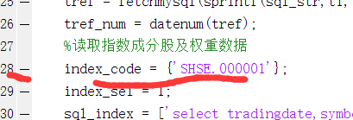
3 | M_com_index_ZQ.m | 指数增强策略（使用了未复权数据）
4 | M_com_index_ZQ_update_bw.m | 指数增强策略（使用了后复权数据）
5 | M_com_index_ZQ_update_index.m | 扩展指数增强策略，可以使用掘金指数成分数据库验证有历史数据的指数，指数代码见表jujin_index_info.xlsx，在28行修改。
6 | M_create_table.m | 创建表格程序，便于后续写入数据
7 | M_create_table_index_database.m | 创建聚宽指数成分股数据库，由于数据量限制最后没有采纳
8 | M_deal_tables.m | 修改预测者每日数据表格的主键、数据格式
9 | M_static_data.m | 找到文献中亏、盈异动信号并写入数据库（只找到第一个大于阈值的信号，未全部统计），涉及到写入操作，使用时需要设置84行未您实际数据库参数
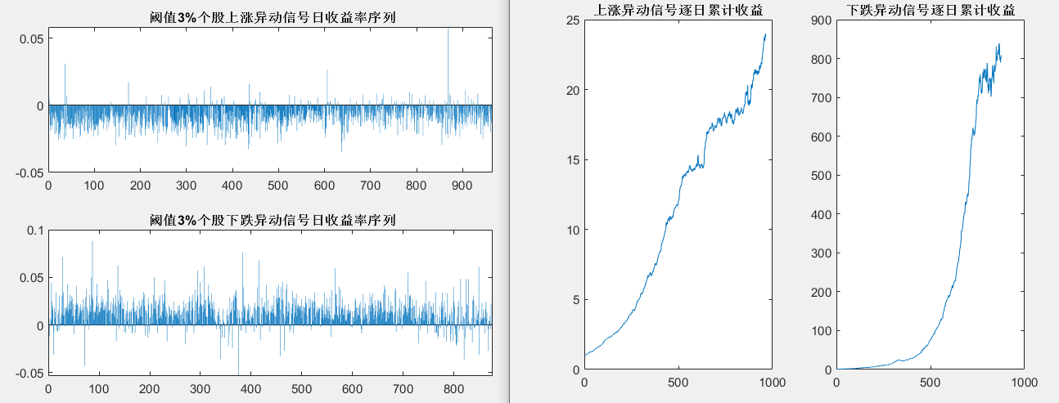
10 | M_static_dataV2.m | 尾盘信号，尾盘30分钟内触发信号后开仓、收盘平仓、开盘平仓阈值包括1%、2%、3%、4%、5%，涉及到写入操作，使用时需要设置86行未您实际数据库参数
11 | M_static_dataV3.m | 找到所有的异动信号，信号之间间隔不管
12 | M_static_dataV4.m | 找到所有的异动信号，信号之间时间间隔需要大于15分钟
13 | M_static_info1.m | M_static_data.m的前置程序，后弃之不用
14 | M_static_result1.m | 不同阈值个股异动信号触发后dt时间段收益统计
15 | M_static_result2.m | 收益源自何方 上涨下跌异动信号超额累计收益
16 | M_static_result3.m | 上涨下跌异动集合竞价有效性验证
17 | M_static_result4.m | 不同异动阈值参数敏感性分析
18 | arange_yczmin_data.m | 重组预测者分钟数据，摘出开盘、收盘价
19 | exemysql.m | mysql工具
20 | fetchmysql.m
21 | mysqlTool.m
22 | suscc_intersect.m | 找出序列中相同的成分
23 | temp_index_v3.m | 验证程序所用，弃之不用

序号 | 数据名称 | 作用
1 | ycz_min_history | 预测者每日分钟数据数据库，由于每日的数据量都比较大，为了检索效率，每天一个表，复制到mysql Data文件夹，解压缩
2 | ycz_result | 异动信号的必要数据，主要基于预测者数据计算，复制到mysql Data文件夹，解压缩
3 | gtadata | 国泰安后复权数据库，由于预测者没有专门的数据库，且对比后发现二者后复权数据相似，直接使用了国泰安的后复权因子，复制到mysql Data文件夹，解压缩
4 | futuredata.a_index_composition_data | 我们以前用到过的掘金的指数数据
5 | index_000016.xlsx | 上证50指数成分股及权重数据，编写指数增强策略时需要，后可以和掘金的指数数据库相互补充
6 | index_000300.xlsx | 沪深300
7 | index_000905.xlsx | 中证500
8 | jujin_index_info.xlsx | 掘金指数代码等信息表

补充程序
1 | M_com_index_ZQ_update_bw_all.m | 使用市场全部数据构建指数，权重使用股票数目的倒数，并验证上涨异动
2 | M_com_index_ZQ_update_bw_all_com.m | 使用市场全部数据构建指数，权重使用股票数目的倒数，并验证上涨下跌异动
3 | M_com_index_ZQ_update_bw_com.m | 500、300、50指数增强，验证上涨下跌异动组合信号
4 | M_com_index_ZQ_update_bw_log.m | 500、300、50指数上涨信号增强，将买卖股票写入log文件，文件格式为：日期，股票，操作，价格
5 | M_com_index_ZQ_update_bw_minus.m | 500、300、50指数下跌异动信号增强
6 | M_com_index_ZQ_update_bw_minus_all.m | 使用全市场指数验证下跌异动信号增强
7 | M_com_index_ZQ_update_bw_minus_log.m | 500、300、50指数下跌异动信号增强，将买卖股票写入log文件，文件格式为：日期，股票，买入价格，卖出价格

